BRANDS AD
BRANDS AD

In der Call to Action Section zum Ende können bis zu drei Buttons eingefügt werden.

Spitzmarke
 |  |  |  |  |  | ZU DEN KONTAKTANGABEN
Sprache | Ad | Spitzmarke | Max. 15 Zeichen
DE | 1 |  | 0
FR | 1 |  | 0 |  | Vorschau BRANDS AD
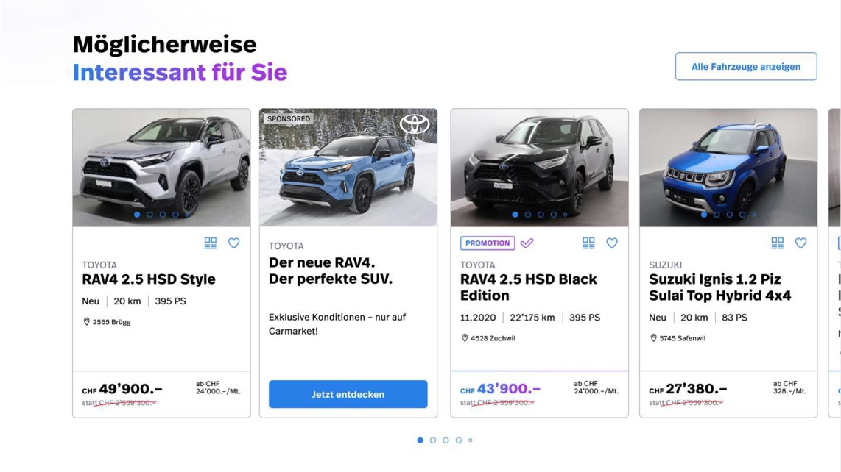
Section KACHEL
Subline
CTA
Spitzmarke
Headline
IT | 1 |  | 0

Headline

Sprache | Ad | Headline | Max. 80 Zeichen
DE | 1 |  | 0
FR | 1 |  | 0
IT | 1 |  | 0

Subline

Sprache | Ad | Subline | Max. 35 Zeichen
DE | 1 |  | 0
FR | 1 |  | 0
KACHEL- Bildformat
- Format Desktop u. Mobile 4:3
IT | 1 |  | 0

CTA Button (kann nur auf Carmarket intern verlinkt werden

Sprache | Ad | CTA Button | Max. 15 Zeichen | Url CTA Button
DE | 1 |  | 0
FR | 1 |  | 0
IT | 1 |  | 0

Alternativtext Bild

Sprache | Ad | Alternativ Text Bild | Max. 80 Zeichen
DE | 1 |  | 0
FR | 1 |  | 0
IT | 1 |  | 0

